Zadanie 7
 | pieczęć Wykonawcy |  |  |  | Załącznik 2g do SIWZ
Zadanie częściowe nr 7
Szczegółowy opis przedmiotu zamówienia na dostawę i montaż wyposażenia sensorycznego do sal

Lp. | Nazwa przedmiotu zamówienia | Opis przedmiotu zamówienia | Ilość | Marka, model | Cena jednostkowa brutto | Łączna cena brutto (kol. 4 x 6) | Rysunki
1 | 2 | 3 | 4 | 5 | 6 | 7 | 8
1 | Kąci okręt do Sali A | Kącik zabaw ze zjeżdżalnią, wyposażony w bulaj, lustro i obrotowy ster. Wykonany ze sklejki, płyty laminowanej oraz drewna. Kolorowe elementy wykonane z płyty MDF, bulaj wykonany z pleksi. Wszystkie podesty pokryte wykładziną, zjeżdżalnia wykonana z pianki pokrytej trwałą tkaniną PCV. • wym. 196 x 187,5 x 156,5 cm • wys. podestów: 30 i 15 cm • szer. wejść 66 i 68 cm • zjeżdżalnia o wym. 122 x 66 cm | 1
2 | Wodospad świateł | Wiązki światłowodów składają się z pałeczek światłowodowych, umieszczonych nad źródłem światła, ponieważ światło podąża wzdłuż światłowodu, tak jak woda w wężu ogrodowym, punkt świetlny jest prowadzony do końca światłowodu. Każdy koniec włókna światłowodowego tworzy osobny punkcik świetlny. Wirująca między żarówką a wiązką światłowodów kolorowa płytka zapewnia zróżnicowany efekt świetlny. • 6 kolorów • 100 szt. • dł. 2 m | 1
3 | Kącik zabaw morze- sala B | Wymarzone miejsce kreatywnej zabawy dla malucha. Stymuluje zmysł wzroku i dotyku, a także rozwija koordynację wzrokowo- ruchową. Kącik został wyposażony w miękkie materace, które zapewnią dziecku bezpieczeństwo. Z jednej strony znajdują się schody, a z drugiej zjeżdżalnia. Po drodze skrywa się wiele atrakcji w postaci sensorycznych elementów, mocowanych na stałe. Pod zjeżdżalnią znajduje się wejście - tunel z pianki. Dodatkowo w kącikach znajdziemy przesuwanki stymulujące motorykę rąk. Podłoże pokryte jest antypoślizgową wykładziną. • wym. podestu 110 x 110 cm • wys. 120 cm • wys. podestu 59 cm • dł. zjeżdżalni 135 cm • dł. schodów 120 cm | 1
4 | Ślimak sensoryczny | Wspaniałe i bezpieczne miejsce zabawy dla małego odkrywcy, wyposażone w miękkie materace z dodatkowymi fakturowymi naszyciami. Daszek ślimaka ozdobiony jest wiszącymi listkami, które przy poruszaniu wydają łagodny dźwięk dzwoneczków. W ślimaku może bawić się jednocześnie nawet kilkoro małych dzieci. Ślimak wyposażony jest w wiele elementów ruchomych, dotykowych i piszczących, pobudzi malucha do kreatywnej zabawy, pozwoli mu na poznawanie nowych kształtów, faktur, materiałów i dźwięków. Stymuluje zmysł wzroku, dotyku i słuchu. Wym. 187 x 50 x 75 cm | 1
5 | Łódź podwodna sala C | Kącik z tunelem pokrytym niebieską pleksi sprawi, że każde dziecko poczuje się tam, jak w prawdziwej łodzi podwodnej. Wykonany ze sklejki i płyty laminowanej oraz drewna. Kącik jest wyposażony także w materac-falę, po której dzieci mogą nie tylko zjeżdżać, ale i wspinać się, przesuwanki, okienko i podesty pokryte wykładziną. Zjeżdżalnię i skośny podest można montować wymiennie. • tunel o śr. 50 cm i dł. 57 cm • wym. modułu fali 66 x 122 x 43 cm • wym. modułu z wykładziną 66 x 110 x 43 cm • wym. podestów 76 x 76 cm • wys. podestów 32 cm\nW zestawie piankowy basen pokryty trwałą tkaniną PCV, łatwą do utrzymania w czystości. Basen składa się z 3 części, łączonych ze sobą rzepami, oraz dna wykonanego z tkaniny PCV, także mocowanego na rzepy. W komplecie 2000 kolorowych piłeczek. • wym. basenu 250 x 80 x 30 cm • wym. 441 x 151 x 125 cm | 1
6 | Słup wodny | Urządzenie to umożliwia sterowanie kolorem i nasyceniem bąbelków powietrza za pomocą dźwięku lub dotyku z użyciem mikrofonu (siły głosu) lub pilota. Możliwość wydłużenia, jak i skrócenia czasu sterowania kolorem oraz nasyceniem bąbelków. Możliwość wyboru 16 kolorów świecenia, zatrzymanie koloru, 4 częstotliwości zmiany barwy - błyskanie, migotanie, blaknięcie, płynne przechodzenie. Do kolumn należy wlewać wodę destylowaną. • wym. 20 x 190 cm | 1
7 | Okrągły domek do zabawy | Okrągły domek z daszkiem oraz materacami i lustrem na podłodze. Wykonany ze sklejki o gr. min. 18 mm, lustra wykonane z tworzywa • wym. całkowite min.: 182,5 x 182,5 x 125 cm • wys. od materacy do daszku min. 75 cm • gr. materacy min. 5 • śr. daszku min. 19 cm • śr. lustra podłogowego min. 79 cm • bulaj o śr. min. 21 cm • żółta szybka o wym. min. 25 x 25 cm • 2 okrągłe lusterka o śr. min. 20,5 i 14,5 cm • na zewnątrz 2 z 4 części domku aluminiowa rura z przesuwnymi drewnianymi klockami | 1
8 | Hamak, marzyciel mały | Wymiary: 85 x 80 cm. Wysokość zawieszenia: min. 180 cm, maks. 400 cm. Odstęp od ściany: min. 60 cm. Obciążenie: maks. 75 kg. Dla dzieci w wieku do 5 lat. | 1
9 | Iglo sensoryczne | Igloo dla małych odkrywców Przytulne jak domek Eskimosów, ale bez śniegu: w igloo do zabawy dzieci żłobkowe czują się dobrze i bezpiecznie. Mogą się zająć kwiatkami do skubania, "owadzim okiem" i powierzchnią z elastycznego materiału do badania dotykiem lub, przytrzymując się poręczy, samodzielnie podciągać się do stania i próbować robić pierwsze kroki. Dno z lustra. Materiał: brzozowa sklejka; stalowa rura powlekana proszkowo; trwały materiał (100% poliester); tkanina siatkowa. Wymiary: wys. 100 cm, średnica ok. 155 cm. | 1 |  |  |  | 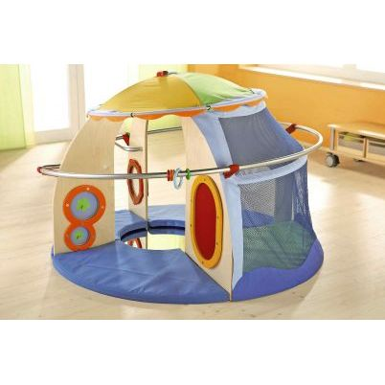
10 | Basen kwiatek | Basen sześciokątny z ze schodami wypełniony kolorowymi piłkami - 1500 szt. ,piłeczki o śr. 6 cm • wykonane z tkaniny PCV + materac lekki wym. 100 x 100 cm niebieski służący za podłoże tęczowy kwiatek wym. 120 x 100 cm • wys. 36 cm • szer. po rozłożeniu z płatkami 220 cm • szer. po rozłożeniu ze schodami 240 cm | 1 |  |  |  | 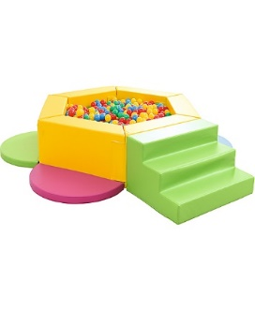
Razem cena brutto |  |  |  |  |  | 0.00

 | UWAGA: Zamawiający wskazują parametry w jednostkach miary zawsze dopuszcza odchylenia +/- 10%

 |  |  |  |  | podpis Wykonawcy

